Камни


 |  |  | Магазин «Бисер, Бусинка, Страз» чешский бисер оптом, с доставкой по России http://biser-businka-strass-18.com http://okeanbusin.ru
 |  |  |  |  |  |  |  | Сумма заказа
 |  |  |  |  |  |  |  | 0 ₽
Бланк заказа: |  |  | Стеклянные круглые бусины Popcorn с эффектами "растресканности"
ФИО, организация, адрес:
Контактный телефон:

 |  |  |  |  |  |  | 0.00

Фото | Артикул | эффект | цвет | Размер | Розничная цена | Наличие | Заказ 1 ед.=1нить.

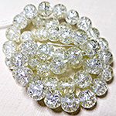 | 01 | имитация "разбитое стекло" | прозрачный
 |  |  |  | 6mm | 93 ₽
 |  |  |  | 8mm | 115 ₽

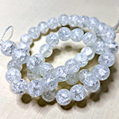 | 02 | имитация "разбитое стекло" | белый | 4mm | 93 ₽
 |  |  |  | 6mm | 93 ₽
 |  |  |  | 8mm | 115 ₽
 |  |  |  | 10mm | 160 ₽
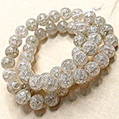 | 03 | имитация "разбитое стекло" | серый | 4mm | 93 ₽
 |  |  |  | 6mm | 93 ₽
 |  |  |  | 8mm | 115 ₽
 |  |  |  | 10mm | 160 ₽
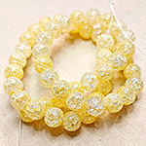 | 04 | имитация "разбитое стекло" | лимонный | 4mm | 93 ₽
 |  |  |  | 6mm | 93 ₽
 |  |  |  | 8mm | 115 ₽
 |  |  |  | 10mm | 160 ₽
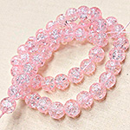 | 05 | имитация "разбитое стекло" | бледно-розовый | 4mm | 93 ₽
 |  |  |  | 6mm | 93 ₽
 |  |  |  | 8mm | 115 ₽
 |  |  |  | 10mm | 160 ₽
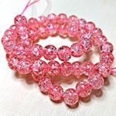 | 06 | имитация "разбитое стекло" | розовый насыщенный
 |  |  |  | 6mm | 93 ₽
 |  |  |  | 8mm | 115 ₽

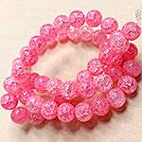 | 07 | имитация "разбитое стекло" | розовый | 4mm | 93 ₽
 |  |  |  | 6mm | 93 ₽
 |  |  |  | 8mm | 115 ₽
 |  |  |  | 10mm | 160 ₽
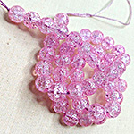 | 08 | имитация "разбитое стекло" | сиреневый
 |  |  |  | 6mm | 93 ₽
 |  |  |  | 8mm | 115 ₽

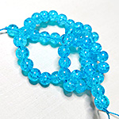 | 09 | имитация "разбитое стекло" | голубой | 4mm | 93 ₽
 |  |  |  | 6mm | 93 ₽
 |  |  |  | 8mm | 115 ₽
 |  |  |  | 10mm | 160 ₽
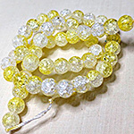 | 10 | имитация "разбитое стекло" | прозрачный / желтый
 |  |  |  | 6mm | 93 ₽
 |  |  |  | 8mm | 115 ₽

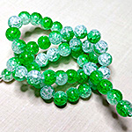 | 11 | имитация "разбитое стекло" | прозрачный / зеленый
 |  |  |  | 6mm | 93 ₽
 |  |  |  | 8mm | 115 ₽

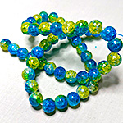 | 12 | имитация "разбитое стекло" | желтый / голубой
 |  |  |  | 6mm | 93 ₽
 |  |  |  | 8mm | 115 ₽

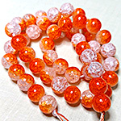 | 13 | имитация "разбитое стекло" | прозрачный / оранжевый

 |  |  |  | 8mm | 115 ₽

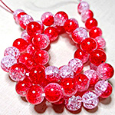 | 14 | имитация "разбитое стекло" | прозрачный / красный
 |  |  |  | 6mm | 93 ₽
 |  |  |  | 8mm | 115 ₽

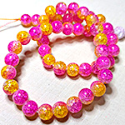 | 15 | имитация "разбитое стекло" | желтый / фиолетовый
 |  |  |  | 6mm | 93 ₽
 |  |  |  | 8mm | 115 ₽

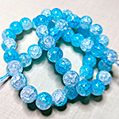 | 16 | имитация "разбитое стекло" | прозрачный / голубой
 |  |  |  | 6mm | 93 ₽
 |  |  |  | 8mm | 115 ₽

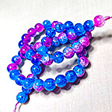 | 17 | имитация "разбитое стекло" | синий / фиолетовый
 |  |  |  | 6mm | 93 ₽
 |  |  |  | 8mm | 115 ₽

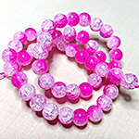 | 18 | имитация "разбитое стекло" | прозрачный / фиолетовый
 |  |  |  | 6mm | 93 ₽
 |  |  |  | 8mm | 115 ₽

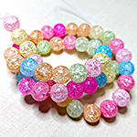 | 19 | имитация "разбитое стекло" | светлый желтый / розовый / голубой / сиреневый | 4mm | 93 ₽
 |  |  |  | 6mm | 93 ₽
 |  |  |  | 8mm | 115 ₽
 |  |  |  | 10mm | 160 ₽
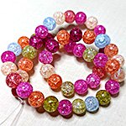 | 20 | имитация "разбитое стекло" | желтый / розовый / голубой / сиреневый | 4mm | 93 ₽
 |  |  |  | 6mm | 93 ₽
 |  |  |  | 8mm | 115 ₽

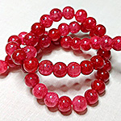 | 21 | имитация "разбитое стекло" | красный

 |  |  |  | 8mm | 115 ₽

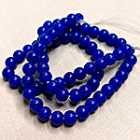 | 22 | имитация "разбитое стекло" | синий
 |  |  |  | 6mm | 93 ₽

 |  |  |  | 10mm | 160 ₽
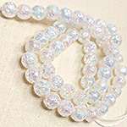 | 23 | имитация "растресканный кварц" | прозрачный | 4mm | 93 ₽
 |  |  |  | 6mm | 93 ₽
 |  |  |  | 8mm | 115 ₽
 |  |  |  | 10mm | 160 ₽
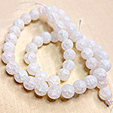 | 24 | имитация "растресканный кварц" | белый
 |  |  |  | 6mm | 93 ₽
 |  |  |  | 8mm | 115 ₽

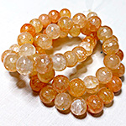 | 25 | имитация "растресканный кварц" | бежевый

 |  |  |  | 8mm | 115 ₽

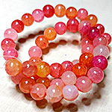 | 26 | имитация "растресканный кварц" | оранжевый / красный / фиолетовый

 |  |  |  | 8mm | 115 ₽

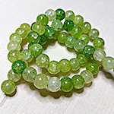 | 27 | имитация "растресканный кварц" | зеленый

 |  |  |  | 8mm | 115 ₽

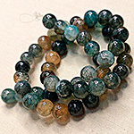 | 28 | имитация "растресканный кварц" | болотные

 |  |  |  | 8mm | 115 ₽

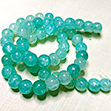 | 29 | имитация "растресканный кварц" | бирюзовые

 |  |  |  | 8mm | 115 ₽

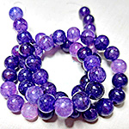 | 30 | имитация "растресканный кварц" | сиреневый

 |  |  |  | 8mm | 115 ₽

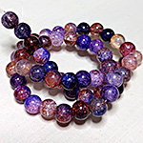 | 31 | имитация "растресканный кварц" | фиолетовый

 |  |  |  | 8mm | 115 ₽

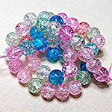 | 32 | имитация "застывший лед" | прозрачный / розовый / голубой
 |  |  |  | 6mm | 93 ₽
 |  |  |  | 8mm | 115 ₽

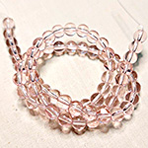 | 33 | прозрачный | бледно-розовый | 4mm | 93 ₽
 |  |  |  | 6mm | 93 ₽
 |  |  |  | 8mm | 115 ₽

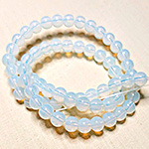 | 34 | прозрачный | лунный | 4mm | 93 ₽
 |  |  |  | 6mm | 93 ₽
 |  |  |  | 8mm | 115 ₽

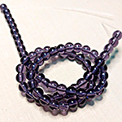 | 35 | прозрачный | сиреневый | 4mm | 93 ₽
 |  |  |  | 6mm | 93 ₽
 |  |  |  | 8mm | 115 ₽

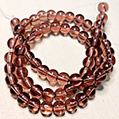 | 36 | прозрачный | красно-коричневый | 4mm | 93 ₽
 |  |  |  | 6mm | 93 ₽
 |  |  |  | 8mm | 115 ₽

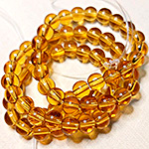 | 37 | прозрачный | янтарный | 4mm | 93 ₽
 |  |  |  | 6mm | 93 ₽
 |  |  |  | 8mm | 115 ₽

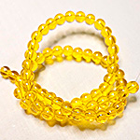 | 38 | прозрачный | желтый | 4mm | 93 ₽
 |  |  |  | 6mm | 93 ₽
 |  |  |  | 8mm | 115 ₽

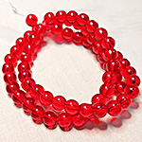 | 39 | прозрачный | красный | 4mm | 93 ₽
 |  |  |  | 6mm | 93 ₽
 |  |  |  | 8mm | 115 ₽

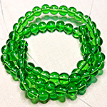 | 40 | прозрачный | зеленый | 4mm | 93 ₽
 |  |  |  | 6mm | 93 ₽
 |  |  |  | 8mm | 115 ₽

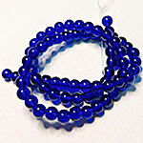 | 41 | прозрачный | синий | 4mm | 93 ₽
 |  |  |  | 6mm | 93 ₽
 |  |  |  | 8mm | 115 ₽

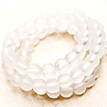 | 42 | прозрачный матовый | белый | 4mm | 93 ₽
 |  |  |  | 6mm | 93 ₽
 |  |  |  | 8mm | 115 ₽

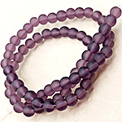 | 43 | прозрачный матовый | сиреневый | 4mm | 93 ₽
 |  |  |  | 6mm | 93 ₽
 |  |  |  | 8mm | 115 ₽

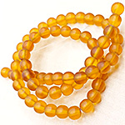 | 44 | прозрачный матовый | желтый | 4mm | 93 ₽
 |  |  |  | 6mm | 93 ₽
 |  |  |  | 8mm | 115 ₽

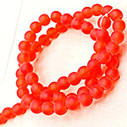 | 45 | прозрачный матовый | красный | 4mm | 93 ₽
 |  |  |  | 6mm | 93 ₽
 |  |  |  | 8mm | 115 ₽

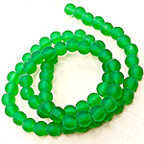 | 46 | прозрачный матовый | зеленый | 4mm | 93 ₽
 |  |  |  | 6mm | 93 ₽
 |  |  |  | 8mm | 115 ₽

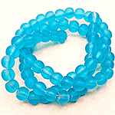 | 47 | прозрачный матовый | голубой | 4mm | 93 ₽
 |  |  |  | 6mm | 93 ₽
 |  |  |  | 8mm | 115 ₽

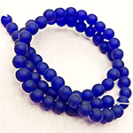 | 48 | прозрачный матовый | синий | 4mm | 93 ₽
 |  |  |  | 6mm | 93 ₽
 |  |  |  | 8mm | 115 ₽

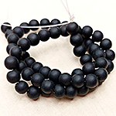 | 49 | непрозрачный матовый | черный | 4mm | 93 ₽
 |  |  |  | 6mm | 93 ₽
 |  |  |  | 8mm | 115 ₽
 |  |  |  | 10mm | 160 ₽
 | 50 | непрозрачный | черный | 4mm | 93 ₽
 |  |  |  | 6mm | 93 ₽
 |  |  |  | 8mm | 115 ₽
 |  |  |  | 10mm | 160 ₽
в начало >>

